RSU - 2025 1
RELACIÓN DE ALUMNOS EN EL PROYECTO DE RESPONSABILIDAD SOCIAL UNIVERSITARIO - 2024 2

 | N° | Apellidos y Nombres | Escuela Profesional | N° MAT. | Curso | Ciclo | N° horas
 | 1 | CHAVEZ AVALOS RODRIGO FARID | Ing. Química | 1511601323 | TC | 5 B | 2 / sem
 | 2 | FLORES FLORES DALYN ALESSANDRO | Ing. Química | 1511601623 | TC | 5 B | 2 / sem
 | 3 | GIRON VASQUEZ ELSVAN | Ing. Química | 1511601423 | TC | 5 B | 2 / sem
 | 4 | GONZALES RODRIGUEZ BRENDA MARICIELO | Ing. Química | 1021601323 | TC | 5 B | 2 / sem
 | 5 | LOJE POLO IBETH AKENMY | Ing. Química | 1051602922 | TC | 5 B | 2 / sem
 | 6 | MARIÑOS ESPINOLA MIGUEL ANGEL | Ing. Química | 1511600418 | TC | 5 B | 2 / sem
 | 7 | RODRIGUEZ ASENCIO LUCIA FERNANDA | Ing. Química | 1021600923 | TC | 5 B | 2 / sem
 | 8 | ROSAS MORILLO GABRIELLA NICOLE | Ing. Química | 1021600223 | TC | 5 B | 2 / sem
 | 9 | SAGUMA MELGAREJO MIGUEL ISAI | Ing. Química | 1451600223 | TC | 5 B | 2 / sem
 | 10 | TERAN BECERRA VALERIA SAMIRA | Ing. Química | 1011600423 | TC | 5 B | 2 / sem
 | 11 | VEGA CHAVEZ WILLAMS PIERO LARZON | Ing. Química | 1511601823 | TC | 5 B | 2 / sem
 | 12 | VILCHEZ LICERA PEDRO DANIEL | Ing. Química | 1041600223 | TC | 5 B | 2 / sem
 | 13 | VILLANUEVA RAMOS JUNIOR IVAN | Ing. Química | 1021600323 | TC | 5 B | 2 / sem
 | 14 | ZARZOSA VASQUEZ JAIME LUIS | Ing. Química | 1051603323 | TC | 5 B | 2 / sem
 | 15 | GUADALUPE IBARRA FRANCIS ALONSO | Ing. Química | 1051602320 | TC | 5 B | 2 / sem
 | 16 | Aredo Morales Letticia | Ing. Química | 1051603623 | QUIM AN. | 5 B | 2 / sem
 | 17 | Blas Calderon Adamaris | Ing. Química | 1051602323 | QUIM AN. | 5 B | 2 / sem
 | 18 | Carrión Paredes Alejandra | Ing. Química | 1511601223 | QUIM AN. | 5 B | 2 / sem
 | 19 | Estrada Espinoza Alexandra | Ing. Química | 10216000723 | QUIM AN. | 5 B | 2 / sem
 | 20 | Fernandez Ramirez Marcos | Ing. Química | 1051601823 | QUIM AN. | 5 B | 2 / sem
 | 21 | Gutierrez Juarez Grecia | Ing. Química | 1511601523 | QUIM AN. | 5 B | 2 / sem
 | 22 | Izquierdo Alfaro Kevin | Ing. Química | 1011600223 | QUIM AN. | 5 B | 2 / sem
 | 23 | Quipuscoa Arteaga Nicole | Ing. Química | 1051601923 | QUIM AN. | 5 B | 2 / sem
 | 24 | Rodriguez Peña Juan | Ing. Química | 1511602023 | QUIM AN. | 5 B | 2 / sem
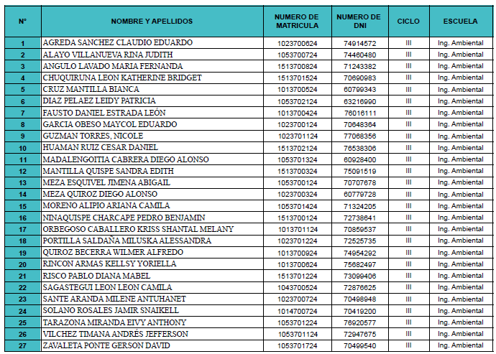
 | 25 | Rojas Narro Daleska | Ing. Química | 1011600623 | QUIM AN. | 5 B | 2 / sem

